Лист1
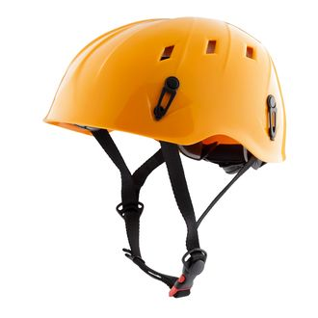
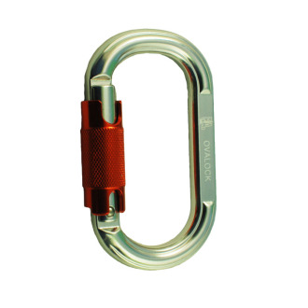
7 | Снаряжение (10 комплектов): -- Discovery Беседка (СТ) -- VENUS Каска (CT) -- Duetto grey (Tandem) (Блочок) (CT) -- 2 карабтна + страховочный ус

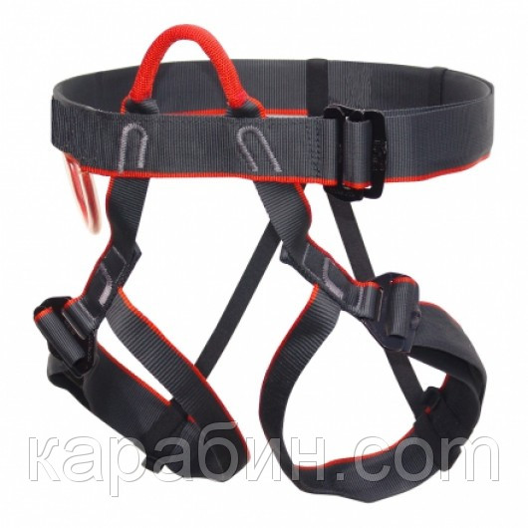

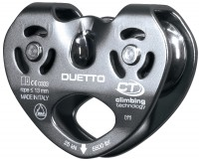
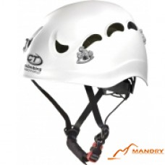
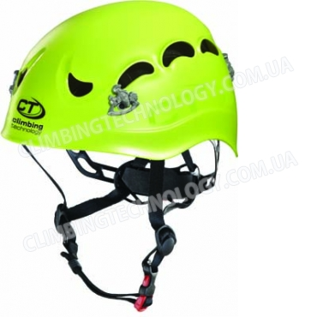
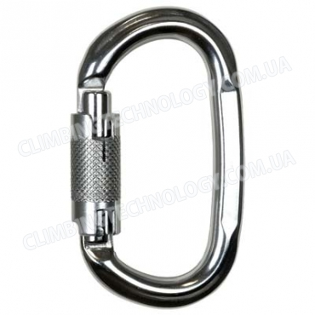

№ |  | Товар | Количество |  | Цена грн/шт |  | Цена

1 |  | Discovery Беседка (СТ) | 10 | штуки | 1191.00 |  | 11910.00
2 |  | Duetto grey (Tandem) (Блочок) (CT) http://shop.ice-age.ru/catalog_alpequipment/block/id_470/ | 10 | штуки | 1564.00 |  | 15640.00
3 |  | Карабин с муфтой Pillar WG (twistlock) | 20 | штуки | 432.00 |  | 8640.00
4 |  | VENUS Каска (CT) http://climbingtechnology.com.ua/catalog/spetcoborudovanie/kaski/kaska-climbing-technology-venus-green | 10 | штуки | 1191.00 |  | 11910.00
8 |  | New Rubber Fastener Large протектор для оттяжек(CT) http://fotomag.com.ua/6v82012-05-new-rubber-fastener-small-protektor-dlya-ottyazhek-%28ct%29-info.html | 10 | штуки | 0.00 |  | 0.00
9 |  | Самостаховочная петля СТ (Самостраховка Adv park LongeY 60-30 ) http://climbingtechnology.com.ua/catalog/stropi/samostrahovki/samostrahovka-adv-park-longey-60-30 | 10 | штуки | 285.00 |  | 2850.00

 |  |  |  |  |  | ИТОГО | 50950.00

 | Інші варіагти спорядження:

№ |  | Товар | Количество |  | Цена грн/шт |  | Цена

1 |  | Страховочная система Universal | 10 | штуки | 350.00 |  | 3500.00
2 |  | Duetto grey (Tandem) (Блочок) (CT) http://shop.ice-age.ru/catalog_alpequipment/block/id_470/ | 10 | штуки | 1564.00 |  | 15640.00
3 |  | Карабин с муфтой OVALOCK | 20 | штуки | 290.00 |  | 5800.00
4 |  | Каска (Fa) | 10 | штуки | 1120.00 |  | 11200.00
8 |  | New Rubber Fastener Large протектор для оттяжек(CT) http://fotomag.com.ua/6v82012-05-new-rubber-fastener-small-protektor-dlya-ottyazhek-%28ct%29-info.html | 10 | штуки | 0.00 |  | 0.00
9 |  | Самостаховочная петля СТ (Самостраховка Adv park LongeY 60-30 ) http://climbingtechnology.com.ua/catalog/stropi/samostrahovki/samostrahovka-adv-park-longey-60-30 | 10 | штуки | 285.00 |  | 2850.00

 |  |  |  |  |  | ИТОГО | 38990.00

